A4サイズ
OK
 |  |  |  | 外観検査要領書
 |  |  |  |  |  |  |  |  |  |  |  | 承認 | 作成
文書番号 | SZK-006-SZK-001-1 |  |  | 名称 | 補強板Ｂ
改訂日 | 2024.8.26 |  |  | 図番 | NT2394-P42

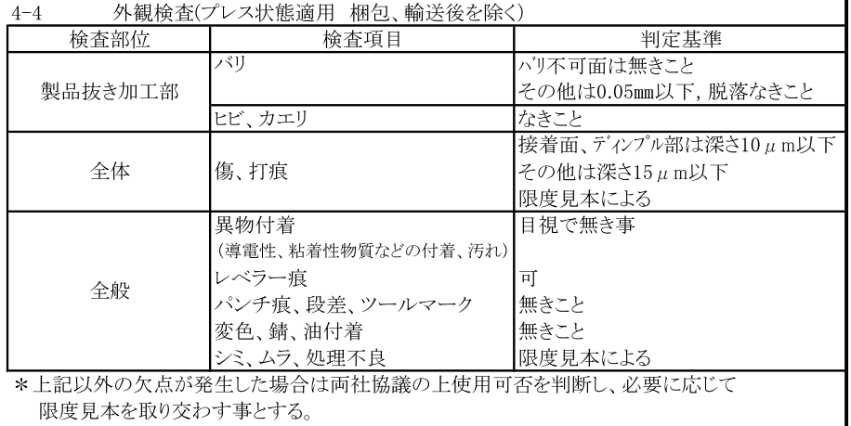
番号 | 検査項目及び手順
① | バリ：バリ不可面は 無きこと その他は0.05mm以下、 脱落なきこと |  |  |  | ①：ダレ面（表面）側を端から順に左記検査項目について確認する。 |  |  |  |  | ②：バリ面（裏面）側を端から順に左記検査項目について確認
 |  |  |  |  | （バリ不可面） |  |  |  |  | する。

② | ヒビ、カエリ：なきこと
③ | キズ、打痕：接着面、ﾃﾞｨﾝﾌﾟﾙ部は深さ0.01mm以下、その他は深さ0.015mm以下 限度見本による

④ | 異物付着なきこと （導電性、粘着性物質など の付着、汚れ）

⑤ | レベラー痕：可
⑥ | パンチ痕、段差、 ツールマーク：無きこと

⑦ | 変色、錆、油付着： 無きこと

⑧ | シミ、ムラ、処理不良： 限度見本による |  |  |  |  | キズ・打痕に注意 |  |  |  |  | ディンプルの潰れ注意

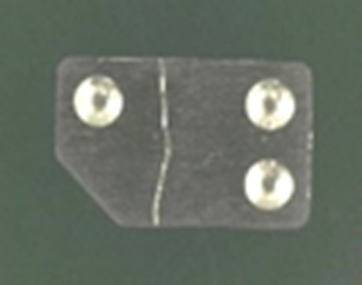
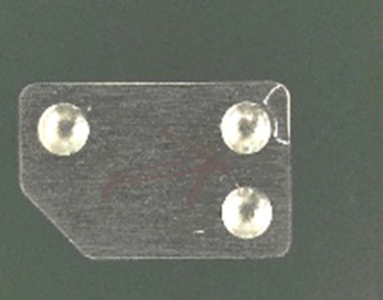
※目視で不良を判断できない場合は ルーペを使用してください。

 |  |  |  |  | 糸打痕（限度見本による） |  |  | 打痕（限度見本による）
※検査順序は検査手順書をご参照ください。

【改訂履歴】 |  |  |  |  |  |  |  |  | 【過去の不具合】
年 月 日 |  | 改訂 | 内容 |  |  | 承認 | 作成 |  | 年月日 | 不具合内容
2020.7.30 |  | 1 | 新規作成 |  |  | 平野 | 今村
2024.8.26 |  | 2 | 検査順序追記、検査項目内容修正 |  |  | 平野 | 石井

